20210427
序号 | 重要级 | 问题描述 | 截图
1 | S | 首次进入游戏没有触发软体娃娃对话
2 | B | 靠近NPC的时候与之交互之后交互按钮就不见了，还需要移动距离重新触发按钮，建议保持按钮
3 | B | NPC的交互距离、点击范围、点击事件都有点奇怪。可以尝试方案：改变鼠标指针图标，例如点击右键的时候变成移动图标，移动到可交互物件的时候变成对话、拾取图标
4 | C | 从地图的路点离开时，建议加入一个计时的进度条，走完之后直接传出去，这样就不用每次都去点离开按钮了，当然如果着急可以直接点离开。进度条可以有个2秒。
5 | C | 建议在世界地图增加地图名，可以计算和玩家的距离到一定程度之后显示，然后距离越近图标越大直至100%大小。从未进入的场景可以显示个？
6 | B | 开启NPC对话界面，会先闪现一下前一次对话的头像再刷新成新的，希望每次对话开始之前先清空上次的对话再显示
7 | S | 首次进入福威镖局，闪现一下对话，移动就卡死了，之后好像哪里有报错，对话和离开地图的事件都不触发了。会不会跟右侧这个报错有关？
8 | S | 战斗点击自动战斗，不会立即开始自动，而需要先自己操作一下之后才自动
9 | B | 移动特效缺失
10 | S | 田伯光居，鸳鸯刀宝箱报错
11 | B | 大地图界面右上角的UI底图希望程序自适应宽度
12 | C | 系统-返回主菜单按钮文本有歧义，建议修改为：返回游戏 | 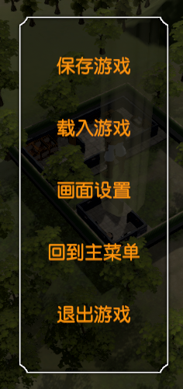
13 | S | 段誉加入报错
14 | S | 胡斐战斗卡死
15 | S | 上船之后卡死 | 